様式１
（作成にあたっての留意点）
○押印欄については、代表となる１社の住所、会社名、代表者名を記名・捺印してください。
○用紙の大きさは、日本工業規格Ａ４サイズとしてください。
※１ 1kWhあたりの単価ではなく、２の2021年度冬季追加供給kWh契約電力量（送電端値）に応じた総額の入札価格を記載
してください。
※２ 調達費用の合計をなるべく小さくするために、本来の応札（２の2021年度冬季追加供給kWh契約電力量での応札）の
一部のみでの落札を許容いただけるか該当項目を選択してください。許容いただける契約電力量（調整契約電力量）に
条件がある場合は、「条件付き可」を選択いただき、調整契約電力量について記載いただければ、それらの内容での
落札可否についても考慮させていただきます。ただし、本項目での記載の有無・内容が、本来の応札（同上）の落札
可否に影響するものではありません。また、契約電力量以外の内容については、入札書に記載されている本来の応札の
それと同じとします。詳細は、「第7章評価および落札案件決定の方法」「〔ステップ２〕落札案件の決定」を参照し
てください。
※３ 調整契約電力量については、幅（●kWh以上～●kWh未満）で記載いただいてもかまいません。その場合、調整契約
電力量については、1kWh単位で取り扱うものとします。（本項目に記載の調整契約電力を用いて落札案件となった燃料
等確保費用は、３の入札価格を２の2021年度冬季追加供給kWh契約電力量（送電端値）で除した単価×調整契約電力量
で求まるものといたします。）
 | イ 入札書（様式１）
 |  |  |  |  |  |  |  |  |  | 2021 | 年 | ○○ | 月 | ○○ |  | 日

入 札 書

 | 北海道電力ネットワーク株式会社 |  |  |  |  |  |  |  |  |  |  |  |  |  |  |  | 北海道電力ネットワーク株式会社 | 取締役社長 社長執行役員 藪下 裕己 宛
 |  | 取締役社長 社長執行役員 藪下 裕己 宛 |  |  |  |  |  |  |  |  |  |  |  |  |  |  | 東北電力ネットワーク株式会社 | 取締役社長 坂本 光弘 宛
 |  |  |  |  |  |  |  |  |  |  |  |  |  |  |  |  | 東京電力パワーグリッド株式会社 | 代表取締役社長 金子 禎則 宛
 |  |  |  |  |  |  |  | 会社名 |  |  |  |  |  |  |  |  | 中部電力パワーグリッド株式会社 | 代表取締役社長 社長執行役員 市川 弥生次 宛
 |  |  |  |  |  |  |  | 代表者名 |  |  |  |  |  |  | 印 |  | 北陸電力送配電株式会社 | 代表取締役社長 水野 弘一 宛
 |  |  |  |  |  |  |  |  |  |  |  |  |  |  |  |  | 関西電力送配電株式会社 | 取締役社長 土井 義宏 宛
 | 公募実施者が公表した「2021年度冬季追加供給kWh募集要綱」を承認し、下記のとおり入札 |  |  |  |  |  |  |  |  |  |  |  |  |  |  |  | 中国電力ネットワーク株式会社 | 代表取締役社長 松岡 秀夫 宛
いたします。 |  |  |  |  |  |  |  |  |  |  |  |  |  |  |  |  | 四国電力送配電株式会社 | 取締役社長 横井 郁夫 宛
 |  |  |  |  |  |  |  |  |  |  |  |  |  |  |  |  | 九州電力送配電株式会社 | 代表取締役社長 廣渡 健 宛
 | １ 発電機またはDR事業者の所在地
 | および契約設備名称
 | ２ 2021年度冬季追加供給kWh契約 |  |  |  |  |  |  |  |  |  |  |  |  | ｋＷｈ
 | 電力量（送電端値）
 | ３ 入札価格※１ |  |  |  |  |  |  |  |  |  |  |  |  | 円

 | ４ 市場等への供出方法 |  |  |  |  |  | ①契約者自ら卸電力取引所へ入札 |  |  |  |  |  |  |  |  |  | ○
 | （該当するものを○で選択） |  |  |  |  |  | ②契約者の自社需要減
 |  |  |  |  |  |  | ③小売電気事業者との相対契約により、当該
 |  |  |  |  |  |  | 小売電気事業者が卸電力取引所へ入札また
 |  |  |  |  |  |  | は自社需要減に活用
 |  |  |  |  |  |  | ④その他 |  | （ |  |  |  |  |  |  | ）

 | ５ 応札量の調整可否※２ |  |  |  |  |  |  |  |  |  |  |  |  |  |  |  | 可
 |  |  |  |  |  |  |  |  |  |  |  |  |  |  |  |  | 条件付き可
 |  | 「条件付き可」の場合の応札量の調整が可能な契約電力量 |  |  |  |  |  |  |  |  |  |  |  |  |  |  | 不可

 |  | 調整契約電力量（送電端値）

 |  |  |  |  | ｋＷｈ | ～ |  |  | ｋＷｈ※３

 |  |  |  |  | ｋＷｈ | ～ |  |  | ｋＷｈ

 |  |  |  |  | ｋＷｈ | ～ |  |  | ｋＷｈ

 |  | 注） |  | 評価用電力量単価は、３の入札価格を２の2021年度冬季追加供給kWh契約電力量
 |  |  | （送電端値）で除した値を同様に適用するものといたします。

様式２
 | ロ 応札者の概要（様式２）

応札者の概要

（作成にあたっての留意点）
○ 業種は、証券コード協議会の定める業種別分類(33業種)に準拠してください。
○ 応札主体が、JVまたは合弁会社の場合や落札後に設立する新会社である場合は、代表となる事業者に加えて関係する
事業者についても、本様式を提出してください。また、あわせて会社概要を示した資料（パンフレット等）を添付して
ください。
○ 資本金、売上高、総資産額、従業員数は、直前の決算期末の値（単独決算ベース）を記入してください。
なお、落札後に新会社等を設立する場合は、応札時点で予定している資本金等を可能な限り記入してください。
○ 応札者が適用する事業税課税方式について、「収入割を含む」「収入割を含まない」のいずれかを選択してください。
 | 会社名

 | 業種

 | 本社所在地

 | 設立年月日

 | 資本金（円） | 円

 | 売上高（円） | 円

 | 総資産額（円） | 円

 | 従業員数（人） | 人

 | 事業税課税方式 |  | 収入割を含む
 |  |  | 収入割を含まない

様式３ー１
 | ハー１ 契約設備等の仕様（様式３ー１）

契約設備等の仕様（発電設備）

１．発電設備の一覧

発電設備名称 |  | 住所 | 受電地点特定番号 | 供給電力量 | 電圧 | 使用燃種 | 他契約の | 分割入札
 |  |  |  | （kWh）※１ | （kV） |  | 状況※２ | の有無
○○発電所 |  | ○○県○○市○○町○○ | 111111111111111111111 | 10,000,000 | 77 | LNG | ① | 有 | ① | 有
 |  |  |  |  |  |  |  |  | ② | 無

（作成にあたっての留意点）
※１: 同一の発電設備を他の応札案件と共有する場合は、それらの供出電力量（kWh）が重複していないことを確認させて
いただきます。そのため、当該設備からの供出電力量の区分方法などが分かるものを添付してください。（様式は
問いません。） 同一設備を共有する他の応札案件にも同様の資料を添付いただいた上で、それぞれの案件で、それぞれの供出電力量
を確実に供出いただけることを確認させていただきますが、その内容が確認できない場合（それぞれの案件での当該
設備からの電力量（kWh））の確実性が確認できない場合）は、当該設備を用い応札した全応札に対し、当該設備を
除外して評価いたします。
※２：発電設備により生じる発電電力量の提供について、以下の該当する番号を選択してください。
① 本要綱にもとづく追加供給用電力量の発電のみ
② 本要綱にもとづく追加供給用電力量の発電以外の供給力を提供

２．発電設備ごとに下記書類を添付

 | 発電機の基本仕様書、起動カーブ、運転記録、運転体制

様式３ー２
 | ハー２ 契約設備等の仕様（様式３ー２）

契約設備等の仕様（DRを活用した設備等）

（作成にあたっての留意点）
※１ 2021年度冬季追加供給kWh契約電力量の内訳として予定供出量を記載してください。同一の設備（または需要家）を
他の応札案件と共有する場合は、それらの供出電力量（kWh）が重複していないことを確認させていただきます。その
ため、当該設備（または需要家）からの供出電力量の区分方法などが分かるものを添付してください。（様式は問いま
せん。） 同一設備（または需要家）を共有する他の応札案件にも同様の資料を添付いただいた上で、それぞれの案件で、それ
ぞれの供出電力量を確実に供出いただけることを確認させていただきますが、その内容が確認できない場合（それぞれ
の案件での当該設備（または需要家）からの電力量（kWh））の確実性が確認できない場合）は、当該設備（または
需要家）を用い応札した全応札に対し、当該設備（または需要家）を除外して評価いたします。
※２ 該当項目を選択してください。
※３ 集約する需要家等の需要抑制により生じる供出電力の提供について、以下の該当する番号を選択してください。
①需要抑制調整供給契約または相対契約あり（他アグリゲーター案件との重複なし）
②需要抑制調整供給契約または相対契約あり（他アグリゲーター案件との重複あり）
③需要抑制調整供給契約または相対契約なし（他アグリゲーター案件との重複なし）
④需要抑制調整供給契約または相対契約なし（他アグリゲーター案件との重複あり）
※４ 属地TSOの約款に基づく計量器の有無を選択してください。
３．アグリゲーターが集約する需要家等の一覧につきまして、本ページに収まりきらない場合は、「様式３ー２（追加）」
を活用いただき、併せて提出してください。
１．アグリゲーターの所在地

（１） |  | 住所

（２） |  | 名称

２．一般送配電事業者以外に、需要抑制により生じる供給力を提供するための契約があるか否か

 |  | Ａ．落札決定後に需要抑制調整契約または相対契約（経済DR等）を締結する |  |  |  |  |  |  |  |  |  | ○

 |  | Ｂ．既に需要抑制調整契約または相対契約を締結している

３．アグリゲーターが集約する需要家等の一覧

需要家名称 |  |  | 住所 | 供給地点特定番号 | 供給電力量 | 電圧 | 電源等 種別※２ | 供出方法 | 指令手段 | 他需要抑 | 計量器の
 |  |  |  |  | （kWh）※１ | （kV） |  |  |  | 制契約の | 有無※４
 |  |  |  |  |  |  |  |  |  | 状況※３
○○○○（株） |  |  | ○○県○○市○○町○○ | 111111111111111111111 | 10,000,000 | 77 | 需要抑制 | ラインの一部停止 | 電話連絡 手動遮断 | ① | 有 | 電源（自家発等） | ① | 有
 |  |  |  |  |  |  |  |  |  |  |  | 需要抑制 | ② | 無
 |  |  |  |  |  |  |  |  |  |  |  | 電源（自家発等）および需要抑制 | ③
 |  |  |  |  |  |  |  |  |  |  |  |  | ④

４．需要家ごとに下記書類を添付
（１）発電設備の場合：発電機の基本仕様書、起動カーブ、運転記録、運転体制
（２）負荷設備の場合：対象負荷設備の容量、制御方法、運転体制

様式４
 | ニ 追加性等の確認書（様式４）

追加性等の確認書
（作成にあたっての留意点）
２．供出電力量の市場供出計画、『・提供期間における追加供給電力量の市場供出計画（30分単位の供出電力量）』につき
ましては以下のイメージでご提出ください。
※ 総量が様式１に記載した契約電力量と合致するようにしてください。
１．燃料等の追加性 |  | ２．供出電力量の市場供出計画
 | 本要綱にもとづく2021年度冬季追加供給kWh契約を締結した場合、提供期間において燃料等を |  | 本要綱にもとづく2021年度冬季追加供給kWh契約を締結した場合、提供期間を通じて追加的に
どのような在庫・調達・使用に関する計画をもとに追加的に確保し、追加供給kWhの原資とする |  | 確保した燃料等の原資を用いてどのように追加的な供給用電力量の市場供出を行なう見通しであ
見通しであるか、具体的な燃料等確保方法などについて記載してください。 |  | るか，具体的な供出方法等（供出時間帯や電力量の想定）について記載してください。
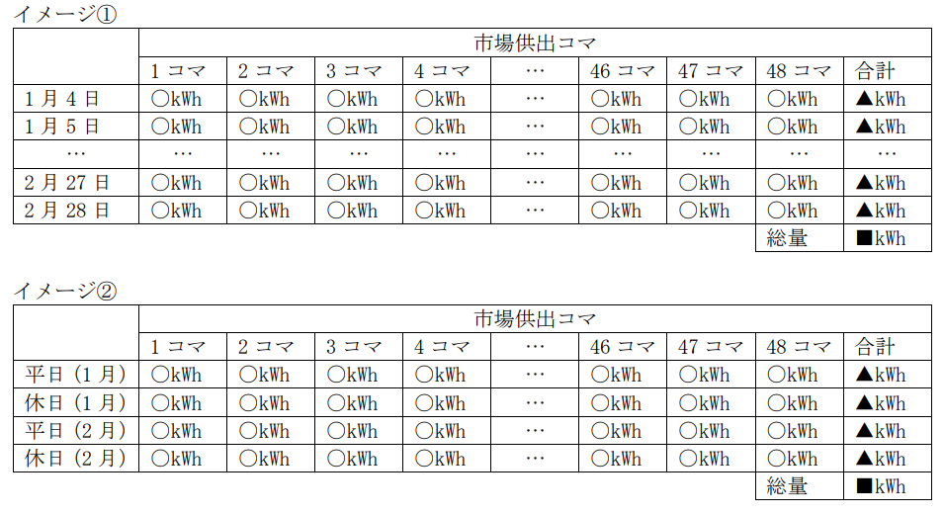
 | なお、火力発電設備に係る追加的な燃料を相対契約により調達する場合は、追加的な燃料の
調達先として予定している燃料供給事業者名を明示のうえ、協議状況等を記載ください。

 |  | 〇上記のエビデンスとして、以下情報の追加調達を行う・行わない場合の両ケースについて
 |  | 提出をお願いします。
 |  | ・提供期間における追加供給電力量の市場供出計画（30分単位の供出電力量）

〇上記のエビデンスとして、以下情報の追加調達を行う・行わない場合の両ケースについて
提出をお願いします。
・広域機関が実施する燃料モニタリングを通じて提出された燃料の在庫・調達計画等
・燃料モニタリングに参加していない場合は上記と同等の情報
・追加的に確保する燃料等の購入方法、見通し等
・DRを活用する場合は需要想定カーブ等

